vue工程说明
vue工程说明

 | 一、工程地址

 | 二、工程安装
 |  | 1. npm install 安装工程所需要的模块
 |  | 2. npm run start 打包文件并开启一个8888端口的server
 |  | 如果出现webpack或gulp没有安装的情况，执行：
 |  | npm install webpack -g 或 npm install gulp -g
 |  | 3. localhost:8888/goods.html 访问页面

 | 三、工程介绍
 |  | 1. 每开发一个页面都在page目录下新建一个语义化的文件夹。页面的js入口文件，
 |  | html文件，页面上不能复用的组件和需要引用的图片都放在这个文件夹里面。
 |  | 2. 页面上需要引用的第三方js、css、模拟数据json文件都放在dev下面的对应文
 |  | 件夹里。
 |  | 3. 可以复用的公共组件和组件要用的图片放在components下。
 |  | 4. html上的js文件以”js/***.js”方式引用，css文件以”css/***.css”方式引用，json
 |  | 数据以”data/***.json”方式读取。
 |  | 5. 注意：新建页面需要把入口js文件写到webpack配置文件里面，然后重新执行
 |  | npm run start

 |  | 6. 项目详情下图所示：

 |  | 图1-1：
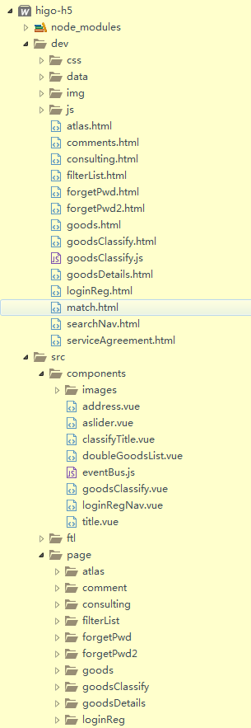
css文件夹是通用的样式：比如dropload.css data文件是模拟json数据，用做测试 img文件夹是自动生成的。不需要关注。 js文件夹是通用的js：比如swiper.min.js

html文件是自动生成的， 不需要关注。

通用的组件放在components文件夹里面

各自的组件（页面）放在这里，详情参考： 四、创建组件流程

 | 四、创建组件流程
 |  | 详情参考： | vue创建组件流程 | 有不明白的地方，可以百度搜索vue。

Sheet1
vue工程说明

一、工程地址
 | git地址：git@gitlab.gomegjprivate.com:nanchengle/wap3.0.git

二、工程安装
 | 1. npm install 安装工程所需要的模块
 | 2. npm run start 打包文件并开启一个8888端口的server
 | 如果出现webpack或gulp没有安装的情况，执行：
 | npm install webpack -g 或 npm install gulp -g
 | 3. localhost:8888/recycleindexnew.html 访问页面

三、工程介绍
 | 1. 每开发一个页面都在page目录下新建一个语义化的文件夹。页面的js入口文件，
 | html文件，页面上不能复用的组件和需要引用的图片都放在这个文件夹里面。
 | 2. 页面上需要引用的第三方js、css、模拟数据json文件都放在resources下面的对应文
 | 件夹里。
 | 3. 可以复用的公共组件和组件要用的图片放在components下。
 | 4. html上的js文件以”js/***.js”方式引用，css文件以”css/***.css”方式引用，json
 | 数据以”json/***.json”方式读取。
 | 5. 注意：新建页面需要把入口js文件写到配置文件entry.config.js里面，然后重新执行
 | npm run start

 | 6. 项目详情下图所示：

 | 图1-1：
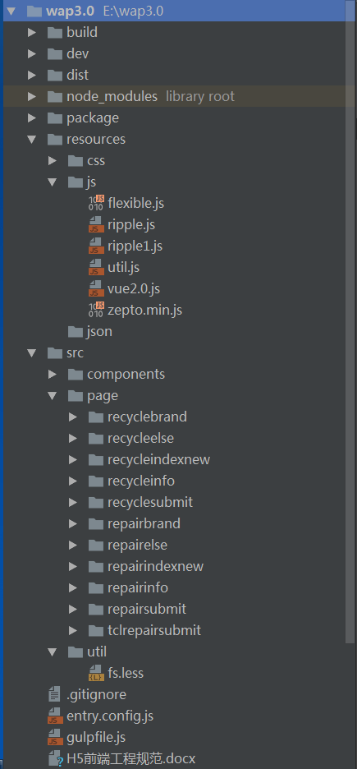

生成测试环境和生产环境的压缩包

页面上需要引用的第三方js,css,json等文件

各自的组件（页面）放在这里

 | 四、创建组件流程
 | 详情参考： | vue创建组件流程 | 有不明白的地方，可以百度搜索vue。

vue创建组件流程
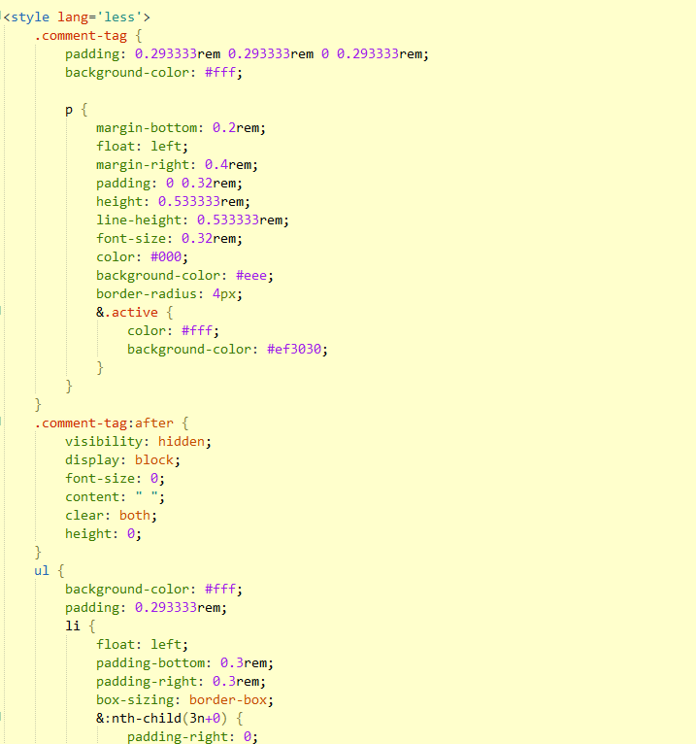
vue_创建组件流程

图片资源
 | 如图所示：
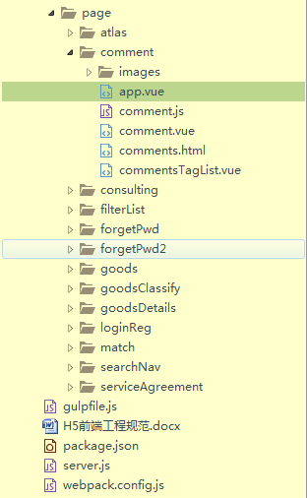

创建了comment组件、成员至少有app.vue、comments.html、comment.js、commentsTagList.vue这4个文件存在。

 | 一、comments.html详解
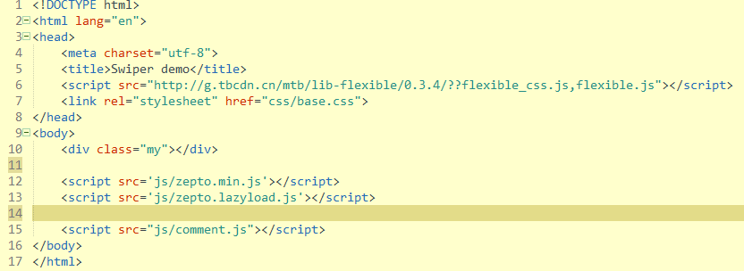

引用通用的css文件

页面钩子元素

引用通用的js文件

引用自身的js文件，详情参考：三、atlas.js详解

引用模板路径
 | 二、comment.js详解
获取页面的钩子元素。把模板生成的hmtl元素放到该元素下面

标明用引入后app模板

该模板是用了commontitle和taglist组件组成的。
 | 三、app.vue详解
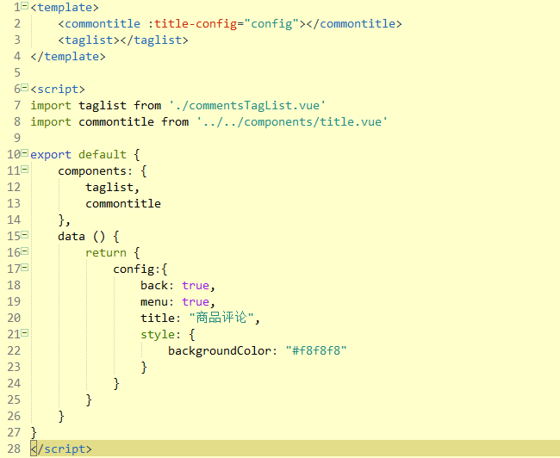

引入组件的路径；注意：紧跟import后面的名称必须全部小写。

声明该组件存在了。在模板中才可以有效引用。

创建了json对象、把该对象传给了commontitle组件中。

 | 四、组件commentsTagList.vue详解
 |  | 说明：一个组件文件中包含三部分，页面代码的顺序是html、js、css
 |  | 1.html部分：专门写html代码;最外层标签必须是template标签
 |  |  | 如图：
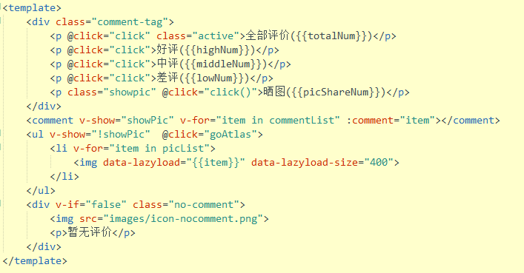

 |  | 2.javascript部分：专门写js代码
 |  |  | 如图：
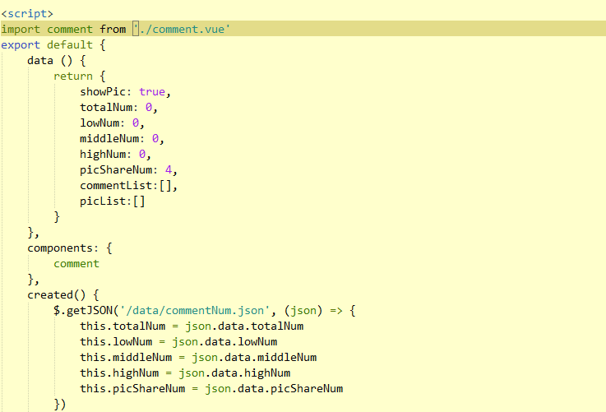

 |  |  | 注意：JavaScript我们用的版本是最新的版本ES6。和ES5规范有较大差异。

 |  | 3.css部分：专门写样式的，样式采用less的规则
 |  |  | 如图：

